关系图
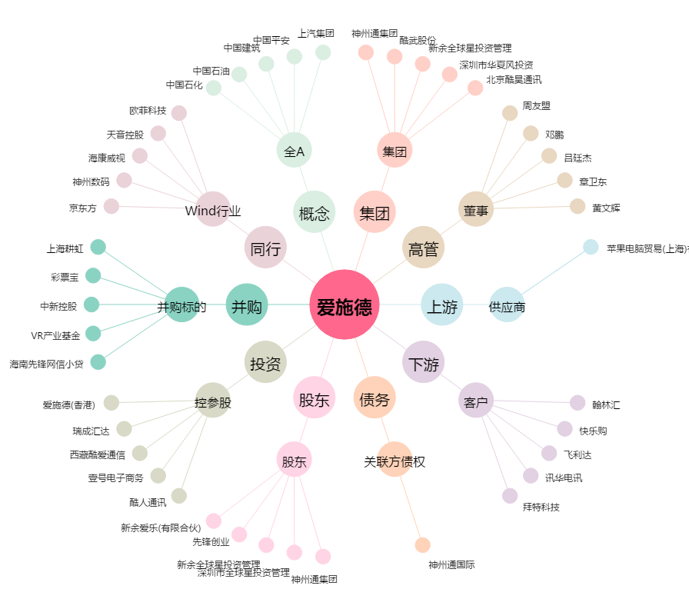
爱施德[002416.SZ] - 关系概览图

